상품제안서
국방색 모포 군대모포 담요 다용도모포 깔개 캠핑용 테이블 보 무릎담요 | 상품코드: F27997

 |  |  |  |  |  |  | 02-412-0044 | www.easy1.co.kr
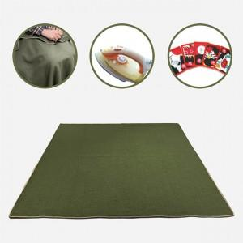

【상세/제작정보】

【인쇄/포장옵션】 | / 포장불가능

【공급단가】 | 수량 | 50~ | 100~ | 500~ | 1,000~ | 2,000~
*VAT별도 | 단가 | 6,220원 | 6,120원 | 5,970원 | 5,820원 | 5,720원

【상품 URL】 | http://www.easy1.co.kr/src/goods_detail.php?gdno=27997

